Evidance
hinh1

hinh2

hinh3



hinh4

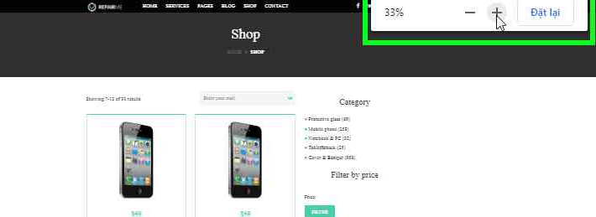
hinh5



hinh6

hinh8

